하단 인터페이스 UI
1. 하단 인터페이스

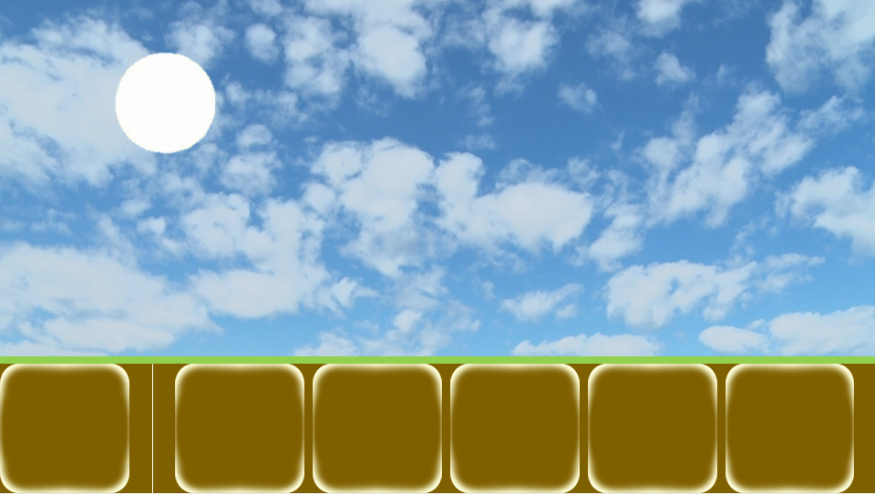

2
3

유닛
Q
W
E
R
?
1
건물
100
150
200
250

번호 | UI 이름 |  |  | UI 종류 | 설명
1 | 건물/유닛 선택 창 전환 버튼 |  |  | 버튼 | 클릭 시 건물/유닛 선택 창이 건물 창으로 전환
2 | 영역 구분 바 |  |  | 이미지 | 버튼과 창을 구분 하는 바
3 | 건물/유닛 선택 창 |  |  | 창 | 건설할 건물이나 생산할 유닛을 선택하는 창

1-1. "건설","유닛" 텍스트와 해당 이미지가 버튼 내부에 존재
1-2. 두 버튼이 좌우로 겹쳐 있고 활성화 돼있는 창의 버튼이 위에 존재

3-1. 건물 버튼 클릭 건물 선택 창 활성화
3-2. 유닛 버튼 클릭 유닛 선택 창 활성화
3-3. 건설된 건물 클릭 시 유닛 선택 창 활성화
3-4. 초기값은 비활성화 상태
3-5. 하단 인퍼테이스 이 다른 화면 클릭 시 비활성화

2. 건물 선택 창

2

Q
W
E
R
?
건물
1
100
150
200
250

번호 | UI 이름 |  | UI 종류 | 설명
1 | 건물 버튼 |  | 버튼 | 클릭 시 건물 건설 위치 선택 상태가 됨
2 | 건물 추가 예정 |  | 이미지 | 상호작용 하지 않음

1-1. 각 버튼들은 해당 건물의 이미지가 버튼 내부에 존재
1-2. 코스트가 더 싼 유닛들이 좌측으로 정렬됨
1-3. 버튼 촤측 상단에 단축키 표시
1-4. 건물 건설에 필요한 건초가 부족한 경우 버튼 50% 밝기로 비활성화
1-5. 버튼 하단에 필요 코스트 표시
1-6. 버튼 촤측 상단에 단축키 표시

3. 유닛 선택 창

2

A
B
C
D
?
건물
1
100
150
200
250

번호 | UI 이름 |  | UI 종류 | 설명
1 | 유닛 버튼 |  | 버튼 | 클릭 시 해당 건물에서 해당 유닛을 1마리 소환
2 | 유닛 추가 예정 |  | 이미지 | 상호작용 하지 않음

1-1. 모든 건물에서 생산 가능한 유닛 버튼 존재
1-2. 각 버튼들은 해당 유닛의 이미지가 버튼 내부에 존재
1-3. 코스트가 더 싼 유닛들이 좌측으로 정렬됨
1-4. 버튼 하단에 필요 코스트 표시
1-5. 버튼 촤측 상단에 단축키 표시
1-6. 유닛 생산에 필요한 건초가 부족하거나 필요 건물이 없는 경우 버튼 30% 밝기로 비활성화
1-7. 모든 유닛들은 생산 후 해당 건물에서 쿨타임을 가짐

쿨타이 연출: 버튼에 20% 투명도의 검은색 이미지가 쿨타임에 비례해서 시계 방향으로 지워짐





4. 유닛/건물 설명 창

1
2
3
(이름) 5초
인구수를 추가하는 건물입니다.

4
Q
W
E
R
?

건물
100
150
200
250

번호 | UI 이름 |  | UI 종류 | 설명
1 | 유닛/건물 설명 창 |  | 창 | 유닛/건물 버튼에 1초 마우스 호버 시 팝업됩니다.
1 | 유닛/ 건물 이름 |  | 텍스트 | 창 좌측 상단에 유닛 또는 건물의 이름 출력
2 | 쿨타임/건설 시간 |  | 텍스트 | 창 우측 상단에 쿨타임 또는 건설 시간 + "초" 출력
3 | 유닛/건물 설명 |  | 텍스트 | 필요 코스트, 쿨 타임 밑에 해당 버튼 설명 출력

건물 설명

이름 |  | 설명
넥서스 |  | 늑대들로부터 궁극적으로 지켜야 하는 건물로 파괴 시 게임이 종료됩니다.
집 |  | 최대 인구수를 증가시키는 건물입니다.
목장 |  | 일정 주기마다 자원을 생산하는 건물입니다.
돌벽 |  | 늑대들의 이동과 공격을 막고 양들의 랠리 포인트가 되는 건물입니다.
훈련소 |  | 양 검병을 생산할 수 있는 건물입니다.
투창병 훈련소 |  | 양 투창병을 생산할 수 있는 건물입니다.
활터 |  | 양 궁수를 생산할 수 있는 건물입니다.

유닛 설명

이름 | 설명
양 검병 | 근거리에서 검을 휘둘러 범위 공격을 하는 유닛입니다.
양 투창병 | 중거리에서 투창으로 범위 공격을 하는 양 유닛입니다.
양 궁수 | 원거리에서 활로 단일 공격을 하는 양 유닛입니다.

건물 UI
1. 건물 건설 위치 선택 상태

1
1

2
2
Q
W
E
R
?
건물
100
150
200
250

번호 | UI 이름 | UI 종류 | 설명
1 | 건물 예상도 | 이미지 | 건물 버튼을 클릭하면 건설될 건물의 이미지가 마우스를 따라다님
2 | 건설 타일 | 이미지 | 건물이 차지하는 타일의 수, 타일의 상태를 출력합니다.

2. 건설 타일 상태

1 | 건설 불가 상태

이미 다른 건물이 해당 타일을 차지한 상태입니다. 따라서 건설할 건물이 해당 타일위에 존재할 수 없습니다.

2 | 건설 가능 상태

해당 타일에 건물을 건설할 수 있는 상태입니다.

1
2

1

NO | UI이름 | UI종류 | 설명
1 | 수리 버튼 | 버튼 | 클릭 시 건물 수리를 시작
2 | 건물 체력바 | 이미지 | 남아 있는 건물의 체력을 표시

두 UI 모두 건물이 1 데미지 이상의 피격을 당했을 경우 활성화
수리 완료 시 비활성화

1-1. 건물 수리에 필요 코스트가 부족한 경우 50% 밝기로 비활성화
1-2. 1초당 건물 최대 체력의 5% 수리되는 속도
1-3. 수리 가격은 잃은 체력 1% 당 최대 체력/(건설 가격 * 2)
1-4. 수리는 코스트가 소모되고 코스트가 부족해진 경우 수리 캔슬
1-5 망치 또는 스패너가 뚝딱뚝딱 고치는 듯한 애니메이션

2-1. 현재 체력은 녹색, 잃은 체력은 붉은 색으로 표시

3. 수리 알고리즘

수리 시작

1% 수리에 필요한 코스트가 충분한가?

N

Y
수리 진행
수리 끝

N
건물의 체력이 100%가 되었는가?
Y

